Resumen

 |  | CIPRODYSER S.A
 |  | NIT 830.125.529-2
 |  | Calle 4 #5-13, Samacá, Boyacá. Teléfono:7372148

Nombre de Proyecto: | BASCULA ELECTRONICA COLMENAS
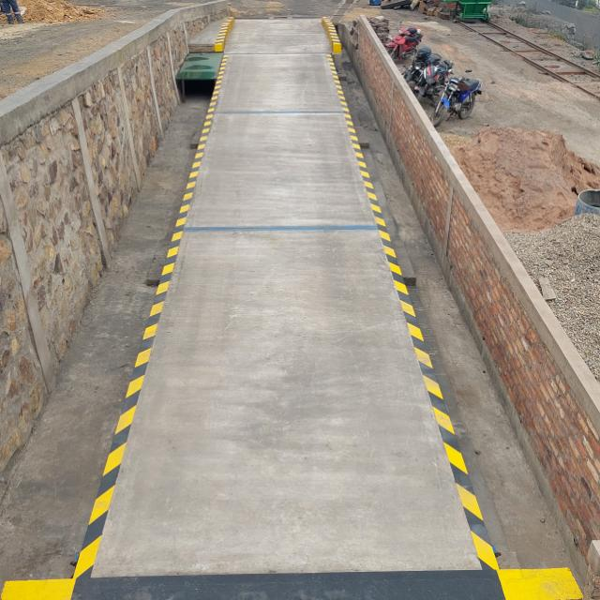
Evidencia Fotografica

Alcance | El propósito del proyecto es la construcción de una bascula electronica en planta hornos colmena, con el fin de facilitar el proceso de pesaje de vehiculos de carga pesada, optimizando tiempos y controlando mejor el ingreso y salida de materiales.

Centro Costo | CONTROL Y CALIDAD
Fabricante | Cupula SAS / Interpesajes
Responsable Obra | Ing. Diego Neiza, Ing. Oscar Diaz, Liliana Lancheros.
Responsable En sitio | Jorge Silva
Inicio de Preoperativo | 3-May-21
Inicio de Operación | 24-Aug-21
Vida Util | 25 Años
Tiempo de Fabrición | 174 Días
Inicio Obra | 1-Dec-20
Fin de Obra | 3-May-21

 | Descripción |  | Valor Total | IVA | Valor Neto
 | Materiales y suministros |  | $131,161,621 | $24,920,708 | $156,082,329
 | Mano de Obra |  | $44,410,473 | $ 8,437,989.89 | $52,848,463
 | COSTO TOTAL |  | $175,572,094 | $33,358,698 | $208,930,792

